V0.0（四路模拟量采集）
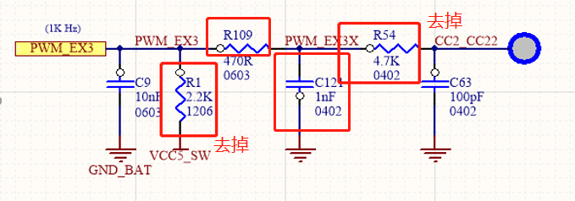
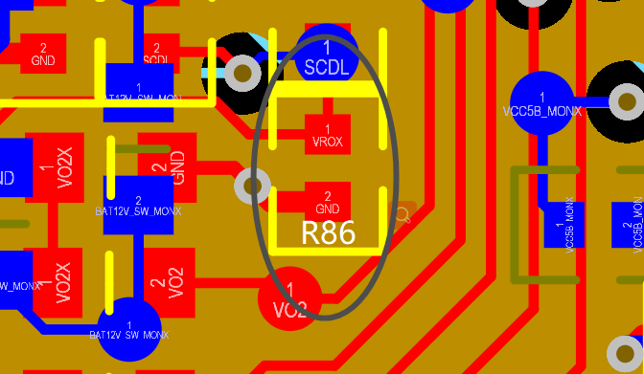
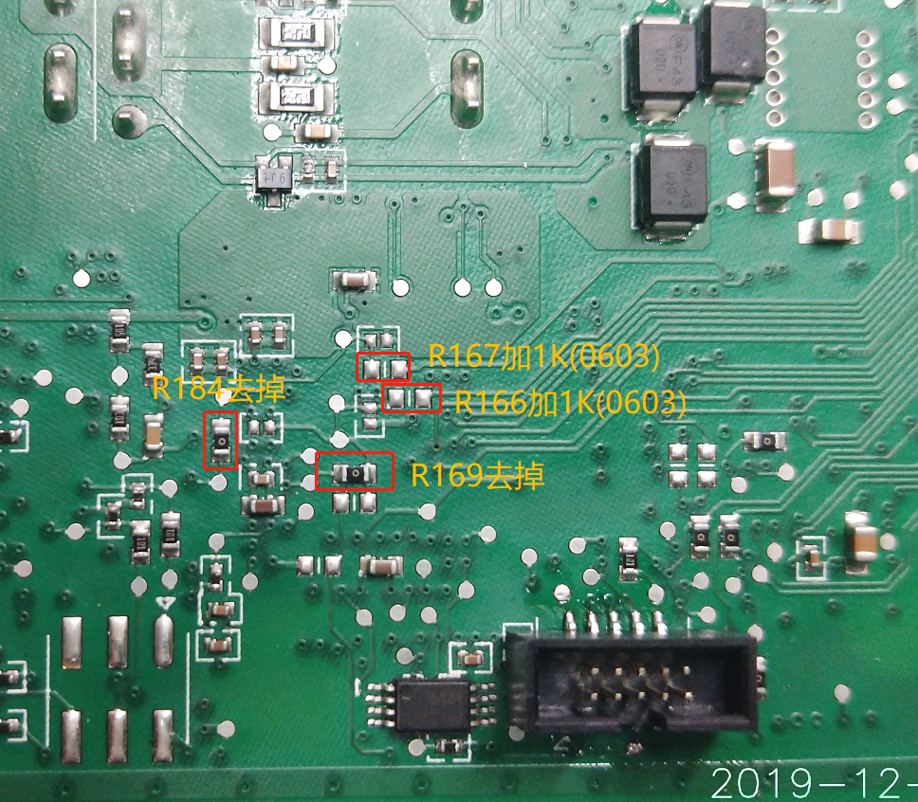
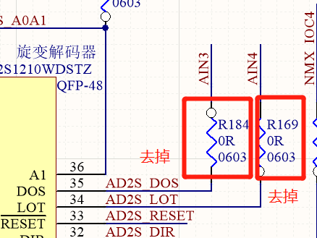
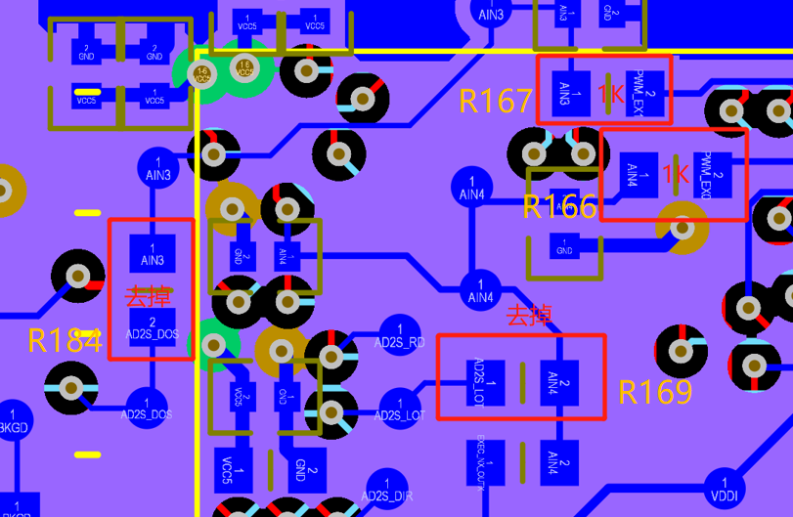
v0.0改装方式
改装元件 | 改装方式 | 改装前功能 | 改装后用途
R4 | 去掉 | PWM_EX0(Digital) | 连接到AIN4()
R111 | 去掉
R166 | 1K
R113 | 2K
R169 | 去掉 | 连接AIN4-AD2S_LOT | AIN4-AD2S_LOT悬空
R3 | 去掉 | PWM_EX1(Digital) | 连接到AIN3()
R110 | 去掉
R167 | 1K
R112 | 2K
R184 | 去掉 | 连接AIN3-AD2S_DOS | AIN3-AD2S_DOS悬空
R2 | 去掉 | PWM_EX2(Digital) | 主缸压力模拟量采集(ADC1_CH2)
R49
C122 | 2K
R86 | 去掉 | 连接VROX-VRO_VCC5_MON
 | PWM_EX2飞线到P15.2
R1 | 去掉 | PWM_EX3(Digital) | 模拟信号输入(ADC1_CH0)此种方式 还存在问题。

R54
R109 | 10K
C121 | 5K/飞线到P15.0

备注：于老师最早的改装建议。原板的数据采集接口是用于采集海拉的四路PWM信号的。改装后PWM_EX0,PWM_EX1用于采集两路踏板位移。

